Feuil1
 | Taille totale | Douille | Balle | Échelle
 | 10 | 6.5 | 3.5
Sur blender | 5 | 3.25 | 1.75 | 0.5

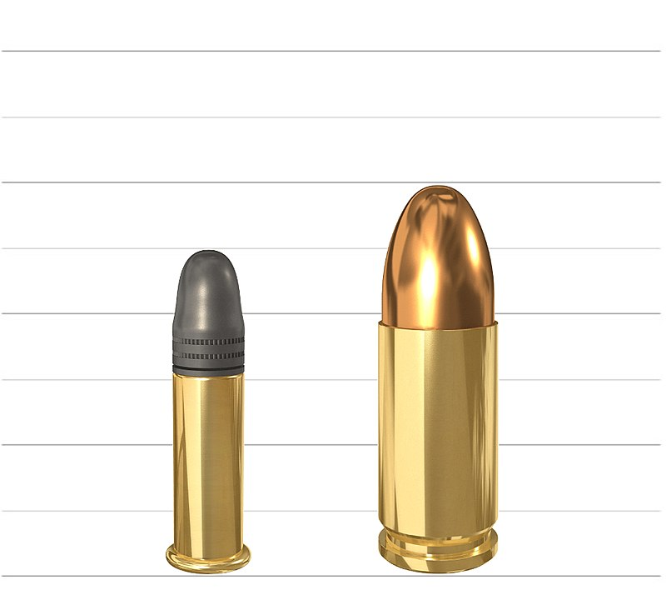
 |  | Hauteur
 | 0 | 0
 | 0.1 | 0.85
 | 0.2 | 1.1
 | 0.3 | 1.3
 | 0.4 | 1.45
 | 0.5 | 1.56
 | 0.6 | 1.65
 | 0.7 | 1.7
Parabole
 | 0.8 | 1.72
 | 0.9 | 1.74
 | 1 | 1.75

